Std curve details
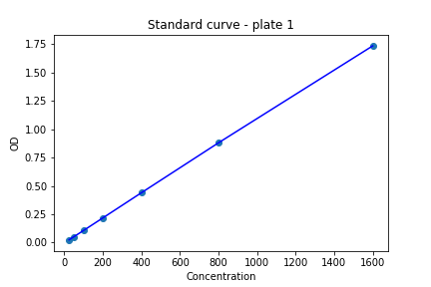
Plate 1
R^2 | A | B | C | D
0.99999371086 | -0.0016774497695 | 1.0198876851 | 25316.338152 | 30.753054173

Conc. | OD
1600 | 1.73445
800 | 0.87855
400 | 0.44215
200 | 0.2152
100 | 0.1064
50 | 0.05185
25 | 0.02555
0 | 0


Plate 2
R^2 | A | B | C | D
0.9999959827 | -0.0037879333362 | 0.99860395288 | 3664481.3062 | 4516.7958428

Conc. | OD
1600 | 1.98945
800 | 0.99165
400 | 0.4971
200 | 0.2464
100 | 0.12295
50 | 0.05745
25 | 0.0269
0 | 0

Plate 3
R^2 | A | B | C | D
0.99999773407 | -0.00047698436505 | 1.0236575035 | 3220899.0204 | 4392.1780553
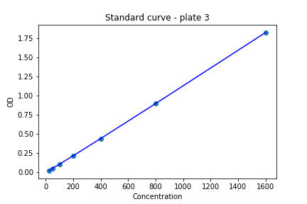
Conc. | OD
1600 | 1.8216
800 | 0.8946
400 | 0.44045
200 | 0.2183
100 | 0.106
50 | 0.0518
25 | 0.02455
0 | 0

